DÍA NORMAL
DISTRIBUCIÓN CALÓRICA: |  | 1627.81
 |  |  |  |  |  |  |  | DIA 1 | DIA 2 | DIA 3 | DIA 3
DESAYUNO |  |  | 20% | HORA: 08:30 AM.
 |  |  |  |  |  |  | PREPARACION | PREPARACION | PREPARACION | PREPARACION | PREPARACION
 |  |  | Energía(kcal) | Proteínas (g) | HdeC disp (g) | Lípidos totales (g) | YOGURT DESLACTOSADO - SANDUCHE TOMATE Y JAMON COCIDO DE PAVO, HUEVO COCIDO. TÉ. | YOGURT DESLACTOSADO - SANDUCHE TOMATE Y JAMON COCIDO DE PAVO, HUEVO COCIDO. TÉ.
TOTAL PRACTICO: |  |  | 354.9 | 23.47 | 41.34 | 9.11
TOTAL TEORICO: |  |  | 325.6 | 15.35 | 43.85 | 9.87
COLACION 1 |  |  | 5% | HORA: 10:30 AM.
 |  |  |  |  |  |  | PREPARACION | PREPARACION | PREPARACION | PREPARACION | PREPARACION
 |  |  | Energía(kcal) | Proteínas (g) | HdeC disp (g) | Lípidos totales (g) | 1 PORCION FRUTA PICADA (KIWI) Y MIEL. | 1 PORCION FRUTA PICADA (KIWI) Y MIEL.
TOTAL PRACTICO: |  |  | 94.4 | 1.16 | 19.97 | 0.51
TOTAL TEORICO: |  |  | 81.4 | 3.84 | 10.96 | 2.47
ALMUERZO |  |  | 30% | HORA: 14:00 PM.
 |  |  |  |  |  |  | PREPARACION | PREPARACION | PREPARACION | PREPARACION | PREPARACION
 |  |  | Energía(kcal) | Proteínas (g) | HdeC disp (g) | Lípidos totales (g) | PECHUGA DE POLLO A LA PLANCHA, QUINUA Y ENSALADA DE LECHUGA TOMATE CHERRY Y PALTA, NECTAR DURAZNO. | PECHUGA DE POLLO A LA PLANCHA, QUINUA Y ENSALADA DE LECHUGA TOMATE CHERRY Y PALTA, NECTAR DURAZNO.
TOTAL PRACTICO: |  |  | 494.7 | 25.27 | 59.91 | 14.04
TOTAL TEORICO: |  |  | 488.3 | 23.02 | 65.7702 | 14.798295
COLACION 2 |  |  | 10% | HORA: 16:00 PM.
 |  |  |  |  |  |  | PREPARACION | PREPARACION | PREPARACION | PREPARACION | PREPARACION
 |  |  | Energía(kcal) | Proteínas (g) | HdeC disp (g) | Lípidos totales (g) | 2 PORCIONES FRUTAS PICADA CON AVENA. (FRUTILLA Y PLÁTANO). | 2 PORCIONES FRUTAS PICADA CON AVENA. (FRUTILLA Y PLÁTANO).
TOTAL PRACTICO: |  |  | 163.2 | 4.74 | 29.02 | 1.86
TOTAL TEORICO: |  |  | 162.781245 | 7.67 | 21.92 | 4.9
ONCE |  |  | 15% | HORA: 18:30 PM.
 |  |  |  |  |  |  | PREPARACION | PREPARACION | PREPARACION | PREPARACION | PREPARACION
 |  |  | Energía(kcal) | Proteínas (g) | HdeC disp (g) | Lípidos totales (g) | 1 VASO DE LECHE DESLACTOSADA, 2 GALLETAS DE ARROZ Y UNA REBANADA DE JAMON DE PAVO. | 1 VASO DE LECHE DESLACTOSADA, 2 GALLETAS DE ARROZ Y UNA REBANADA DE JAMON DE PAVO.
TOTAL PRACTICO: |  |  | 164.05 | 15.5 | 16.97 | 3.68
TOTAL TEORICO: |  |  | 244.1718675 | 11.509785 | 32.8851 | 7.4
CENA |  |  | 20% | HORA: 21:30 PM.
 |  |  |  |  |  |  | PREPARACION | PREPARACION | PREPARACION | PREPARACION | PREPARACION
 |  |  | Energía(kcal) | Proteínas (g) | HdeC disp (g) | Lípidos totales (g) | ESTOFADO DE POLLO CON PAPAS COCIDAS, ENSALDA DE PEPINO, TOMATE Y PALTA. | ESTOFADO DE POLLO CON PAPAS COCIDAS, ENSALDA DE PEPINO, TOMATE Y PALTA.
TOTAL PRACTICO: |  |  | 341.8 | 16.15 | 29.17 | 15.82
TOTAL TEORICO: |  |  | 325.6 | 15.34638 | 43.8468 | 9.86553

% ADECUACIÓN
VALORES |  |  | Energía(kcal) | Proteínas (g) | HdeC disp (g) | Lípidos totales (g)
TOTAL PRACTICO: |  |  | 1613.05 | 86.29 | 196.38 | 45.02
REQUERIMIENTOS |  |  | 1627.81 | 76.7319 | 219.234 | 49.32765
% ADECUACION: |  |  | 99.09 | 112.46 | 89.58 | 91.27

% ADECUACION
MACRONUTRIENTE | PRACTICO | REQUERIMIENTOS
ENERGIA | 100 | 99.09
PROTEINA | 100 | 112.46
CARBOHIDRATOS | 100 | 89.58
LIPIDOS | 100 | 91.27

PLANIFICACION
PLANIFICACIÓN ALIMENTARIA

PACIENTE | GABRIEL CALZADILLA |  | ACTIVIDAD: | JEFE ADMINISTRATIVO
REFERENCIAS MEDIDAS CASERAS

Alimento | Tipo de medida | G/ml |  | 1 CUCHARADA
Aceite | 1 cucharadita | 5
Aceite | 1 cucharada | 10
Almejas | 1 unidad | 15-30
Arroz, crudo | 1 taza | 170
Arroz, crudo | 1 cucharadita | 8 a 10
Arroz, crudo | 1 cucharada | 20
Ave, pechuga* | 1 unidad | 300 |  | 1 CUCHARADITA
Ave, truto corto* | 1 unidad | 125
Avena | 1 cucharada rasa | 8
Azúcar | 1 cucharadita | 5
Azúcar | 1 taza | 180
Azúcar flor | 1 cucharadita | 3
Bebidas | 1 vaso | 200
Camarón | 1 unidad | 2 a 4 |  | 1 TAZA
Carne vacuno | 1 trozo | 150-200
Carne vacuno molida | 1 taza | 170
Cebolla | 1 unidad | 80-350
Cerdo | 1 trozo | 150-300
Fideos | 1 cucharada | 15
Garbanzos, crudos | 1 taza | 170
Harina | 1 cucharada | 10 |  | 1 VASO
Harina | 1 taza | 120
Huevos | 1 unidad | 50
Leche fluida | 1 taza | 200
Leche fluida | 1 tazón | 300
Lentejas, crudas | 1 taza | 170
Pan molde | 1 rebanada | 20
Papas | 1 unidad | 50-150 |  | PORCION DE PROTEINA
Pescado | 1 trozo | 100-150 |  | 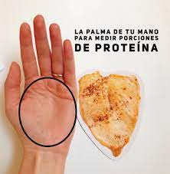
Porotos, crudos | 1 taza | 170
Quesillo | 1 rebanada | 15-30
Queso fresco | 1 rebanada | 40
Queso mantecoso | 1 rebanada | 15-30
Queso rallado | 1 cucharadita | 3 a 5
Sémola | 1 cucharada | 15
Sémola | 1 taza | 150
Vienesa | 1 unidad | 50
Yogurt | 1 unidad | 120-175
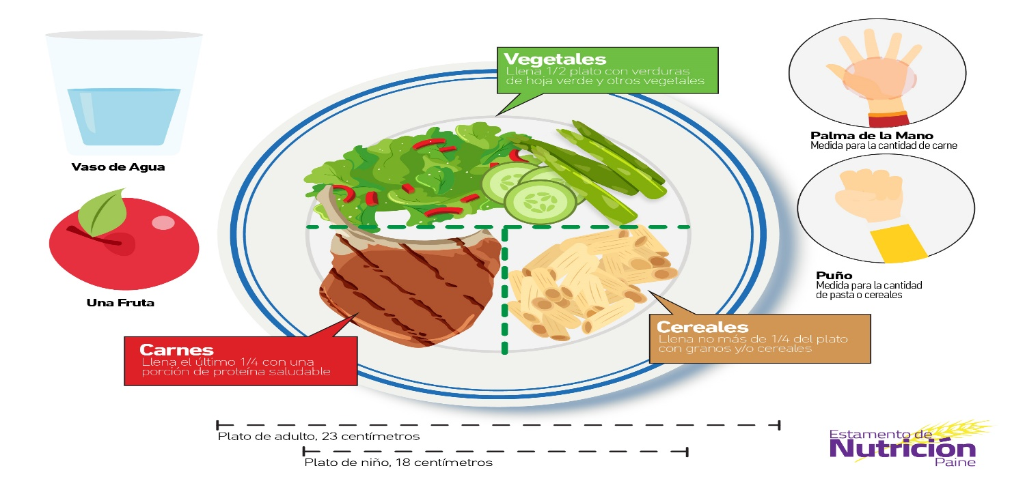

DESAYUNO (7:30 AM)

1
LACTEO DESCREMADO |  | Medidas Caseras |  | OPCIONAL
LECHE DESCREMANA |  | 1 TAZA |  | 1 TAZA DE CAFÉ CON 3 CDTAS DE AZUCAR (PUEDE SER EN OTRA HORA DEL DIA)
LECHE DELACTOSADA |  | 1 TAZA
YOGURT DESCREMADO Y DESLACTOSADO |  | 1/2 TAZA
QUESILLO LIGHT |  | 1 RODAJA 4 cm

1
PROTEINA |  | Medidas Caseras |  | 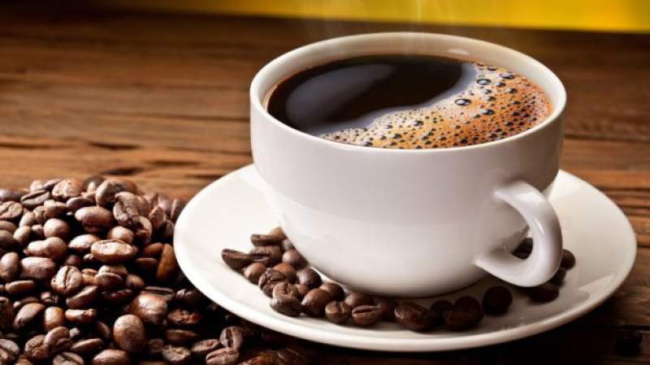
HUEVO ENTERO |  | 1 UNIDAD
POLLO, PAVO Y CARNE BAJA EN GRASA |  | 1 PORCION
ATUN EN ACEITE |  | 1/3 TAZA
JAMON PAVO/CERDO |  | 2 REBANADAS

1
VERDURA EN GENERAL |  | Medidas Caseras
TOMATE |  | 1 REBANADA
LECHUGA |  | 1/2 TAZA
ESPINACA |  | 1/2 TAZA

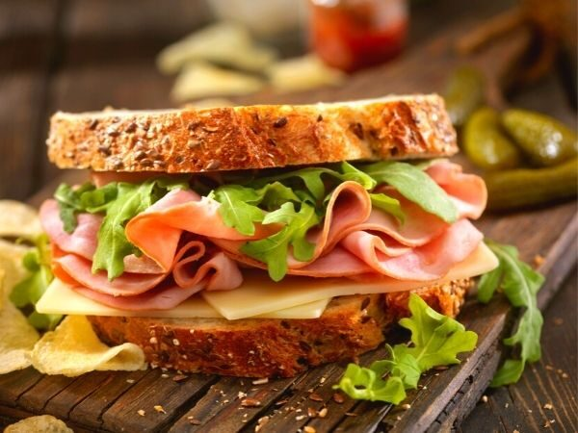 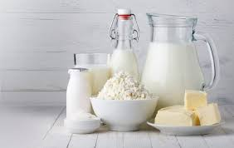 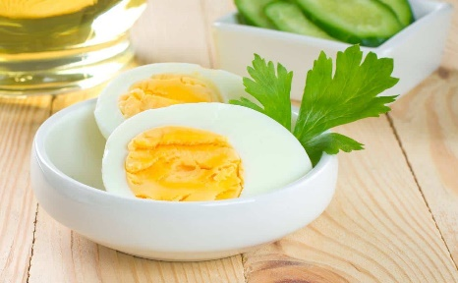

 | PANES Y CEREALES (CARBOHIDRATOS)
 | MARRAQUETA |  | 1/2 UNIDAD
 | PAN MOLDE INTEGRAL |  | 3 REBANADAS
1
 | PAN PITA BLANCO |  | 1 REBANADA
 | PAN PITA INTEGRAL |  | 3 REBANADAS
 | PAN DE CENTENO |  | 3 REBANADAS
 | AVENA |  | 6 CUCHARADAS
 | GALLETA DE AGUA |  | 7 UND.
 | GALLETA DE SODA |  | 7 UND.
 | GALLETA DE ARROZ |  | 2 UND.
 | CEREAL DE DESAYUNO |  | 1 1/2 TAZA
 | SEMOLA CRUDA |  | 3 CUCHARADAS

COLACIONES (10:30 - 11:00 AM)

 | FRUTAS
 | FRUTILLA |  | 1 TAZA
 | MANDARINA |  | 2UND. chicas
 | MANZANA |  | 1UND. chica
 | PERA DE AGUA |  | 1UND. chica
 | CEREZAS |  | 15 UND.
 | DURAZNO |  | 1u regular
 | KIWI |  | 1UND. chicas
 | NARANJA |  | 1UND. regular
 | POMELO |  | 1UND. chica
 | SANDIA |  | 1 1/4 taza
 | MELON |  | 1 TAZA
 | TUNA |  | 2 UND. medianas

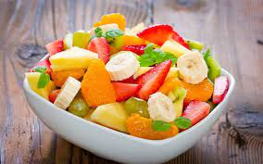 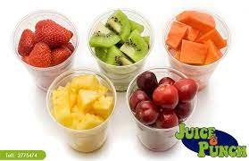

PRE-ENTRENAMIENTOS (CONSUMIR 1 HORA ANTES DEL EJERCICIO)

 | FRUTAS
 | JALEA |  | 1 ENVACE DE 100 CC.
 | LECHE SABORIZADA |  | 1 ENVACE DE 200 ML
 | PLATANO |  | 1/2 UNIDAD
 | YOGURT PROTEIN + |  | 1 ENVASE DE 120 ML
 | BARRITA PROTEICA |  | 1 UND.
 | ALMENDRAS |  | 6 UND.
 | NUECES |  | 3 UND.

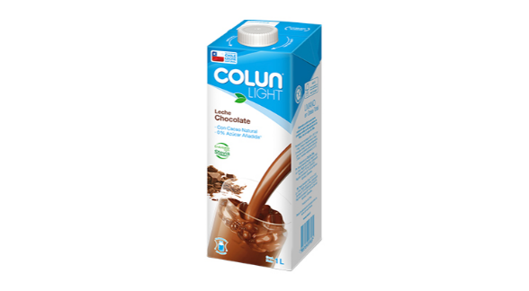 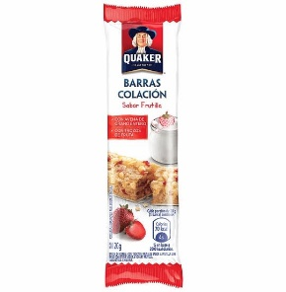 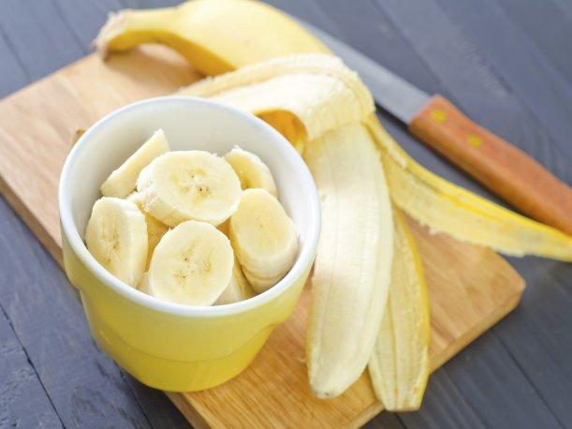

ALMUERZO (13:30 - 14:00 PM)

VERDURAS (ELEGIR 1 POR CADA GRUPO)
LIBRE CONSUMO |  |  | CONSUMO GENERAL
ACELGA, APIO, ESPINACA, PEPINO, REPOLLO, RUCULA, RABANITO,LECHUGA, ZAPALLITO ITALIANO (CRUDO) | 2 TAZAS. |  | BROCOLI, COLIFLOR ZAPALLO ITALIANO ZANAHORIA, BERENGENA (COCIDO) |  | 2 TAZA
1

 |  |  | ESPARRAGOS |  | 10 UNDs.
 |  |  | BETARRAGA (CRUDA) |  | 1 TAZA
1
1
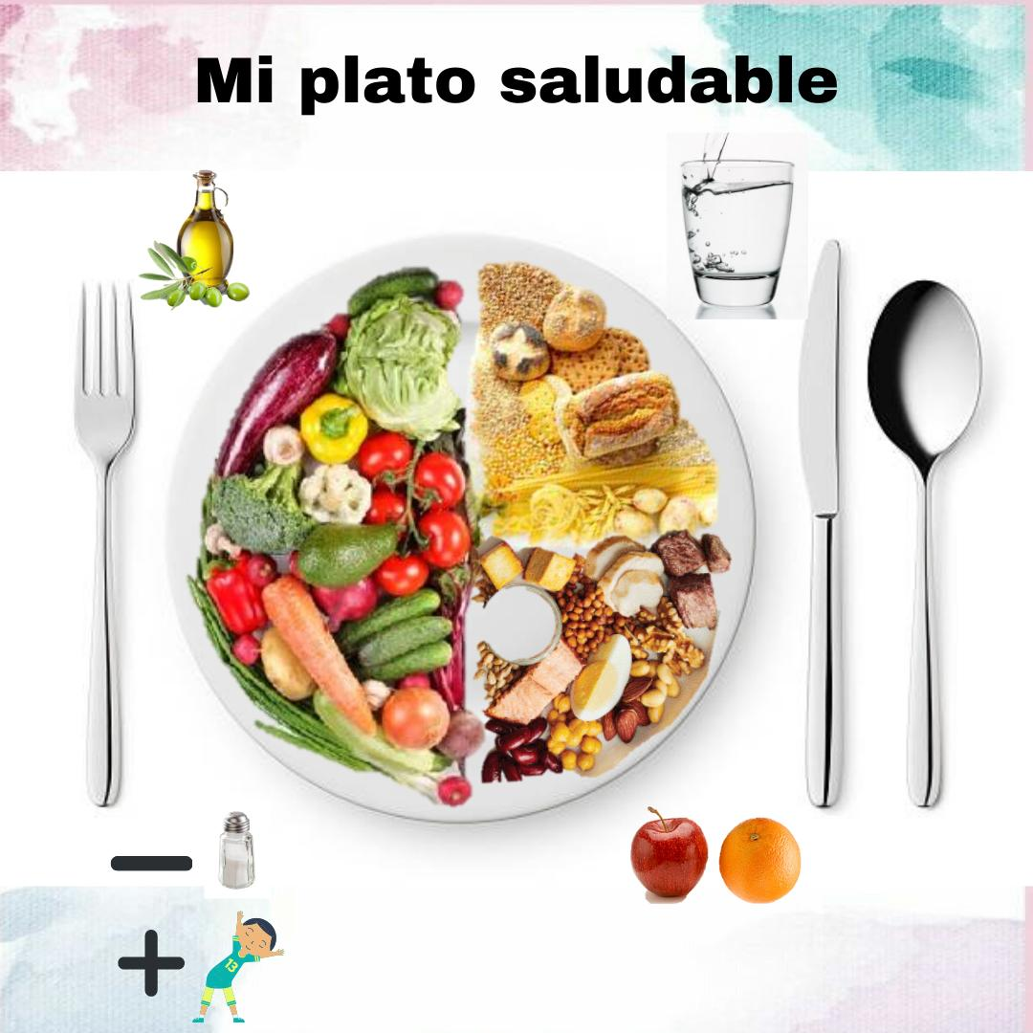 |  |  | ACEITE
 |  |  | 3 CUCHARADAS DE ACEITE DE OLIVA O MARAVILLA.

 |  |  | LEGUMBRES SECAS***
 |  |  | LENTEJAS*** |  | 1 TAZA
 |  |  | GARBANZOS*** |  | 1 TAZA
 |  |  | POROTOS ROJOS*** |  | 1 TAZA
 |  |  | POROTOS NEGROS*** |  | 1 TAZA

1
 |  |  | PORCION DE FRUTA
 |  |  | MANDARINA |  | 1 UND.
 |  |  | KIWI |  | 1 UND.
 |  |  | PERA |  | 1 UND.
 |  |  | SANDIA |  | 1/2 TAZA
 |  |  | FRUTILLAS |  | 1/2 TAZA
 |  |  | MANZANA |  | 1 UND. PEQUEÑA
 |  |  | DURAZNO |  | 1 UND. REGULAR

 |  |  | BEBIDA
 |  |  | AGUA |  | 1 VASO

1
 |  |  | PORCIONES DE PROTEINA
 |  |  | PECHUGA DE POLLO |  | 10x6x1
 |  |  | TRUTO DE POLLO |  | 1 UND.
 |  |  | CARNE VACUNO - (abastero, asiento picana, filete, lomo liso, pollo ganso, posta negra, posta rosada, punta paleta. |  | 10x6x1
1

PORCIONES DE CEREALES
ARROZ (BLANCO O INTEGRAL) COCIDO |  | 1 1/2 TAZA | CERDO |  | 10x6x1
FIDEO (BLANCO O INTEGRAL) COCIDO |  | 1 1/2 TAZA | PESCADO |  | 10x6x1
QUINOA COCIDA |  | 1 1/2 TAZA | HIGADO |  | 10x6x1
CHOCLO, HABA O ARVEJAS |  | 1 TAZA | ATUN |  | 1 LATA
PAPA COCIDA |  | 2 TAMAÑO REGULAR | SARDINA |  | 1/2 TAZA
MASA DE FAJITA |  | 1 LAMINA XL | PAVO |  | 10x6x1
PLATANO VERDE |  | 1 1/2 UND. | HUEVO |  | 2 UND.

*** CONCIDERAR QUE SE DEBE RESTAR UNA PORCION DE CEREALES , PANES Y TUBERCULOS POR CADA LEGUMBRE CONSUMIDA

CENA (20:30 PM)

VERDURAS (ELEGIR 1 POR CADA GRUPO)
LIBRE CONSUMO |  |  | CONSUMO GENERAL
ACELGA, APIO, ESPINACA, PEPINO, REPOLLO, RUCULA, RABANITO,LECHUGA, ZAPALLITO ITALIANO (CRUDO) | 2 TAZAS. |  | BROCOLI, COLIFLOR ZAPALLO ITALIANO ZANAHORIA, BERENGENA (COCIDO) |  | 1 1/2 TAZA
1

 |  |  | ESPARRAGOS |  | 8 UNDs.
 |  |  | BETARRAGA (CRUDA) |  | 1 TAZA
1
1
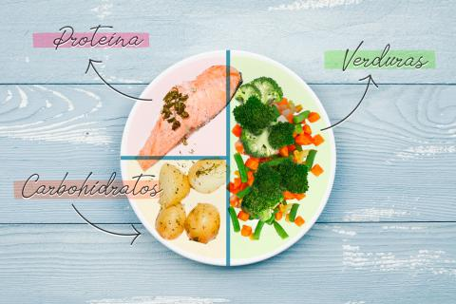 |  |  | ACEITE
 |  |  | 2 CUCHARADAS DE ACEITE DE OLIVA O MARAVILLA.

 |  |  | LEGUMBRES SECAS***
 |  |  | LENTEJAS*** |  | 3/4 TAZA
 |  |  | GARBANZOS*** |  | 3/4 TAZA
 |  |  | POROTOS ROJOS*** |  | 3/4 TAZA
 |  |  | POROTOS NEGROS*** |  | 3/4 TAZA

 |  |  | BEBIDA
 |  |  | AGUA |  | 1 VASO

 |  |  | PORCIONES DE PROTEINA
 |  |  | PECHUGA DE POLLO |  | 6x6x1
 |  |  | TRUTO DE POLLO |  | 1 UND.
 |  |  | CARNE VACUNO - BAJA EN GRASA (abastero, asiento picana, filete, lomo liso, pollo ganso, posta negra, posta rosada, punta paleta). |  | 6x6x1

1
 |  |  | CERDO |  | 6x6x1
 |  |  | PESCADO |  | 10x6x1
 |  |  | HIGADO |  | 6x6x1
1
 |  |  | ATUN |  | 1/3 TAZA
 |  |  | SARDINA |  | 1/3 TAZA
 |  |  | PAVO |  | 6x6x1
 |  |  | HUEVO |  | 2 UND.
PORCIONES DE CEREALES
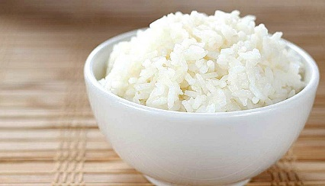
ARROZ (BLANCO O INTEGRAL) COCIDO |  | 1 TAZA
FIDEO (BLANCO O INTEGRAL) COCIDO |  | 1 TAZA
QUINOA COCIDA |  | 1 TAZA
CHOCLO, HABA O ARVEJAS |  | 1 TAZA
PAPA COCIDA |  | 1 TAMAÑO REGULAR
MASA DE FAJITA |  | 1 LAMINA
PLATANO VERDE |  | 1 UND.

*** CONCIDERAR QUE SE DEBE RESTAR UNA PORCION DE CEREALES , PANES Y TUBERCULOS POR CADA LEGUMBRE CONSUMIDA

MENÚ DE UN DÍA DE ALIMENTACIÓN

 | DESAYUNO
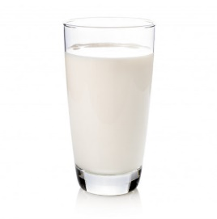 > 1 VASO DE LECHE CON CAFE > 3 REBANADAS DE PAN INTEGRAL > 2 RODAJA DE TOMATE > 1 RODAJA DE JAMÓN DE PAVO > 1 HUEVO COCIDO.

ALMUERZO
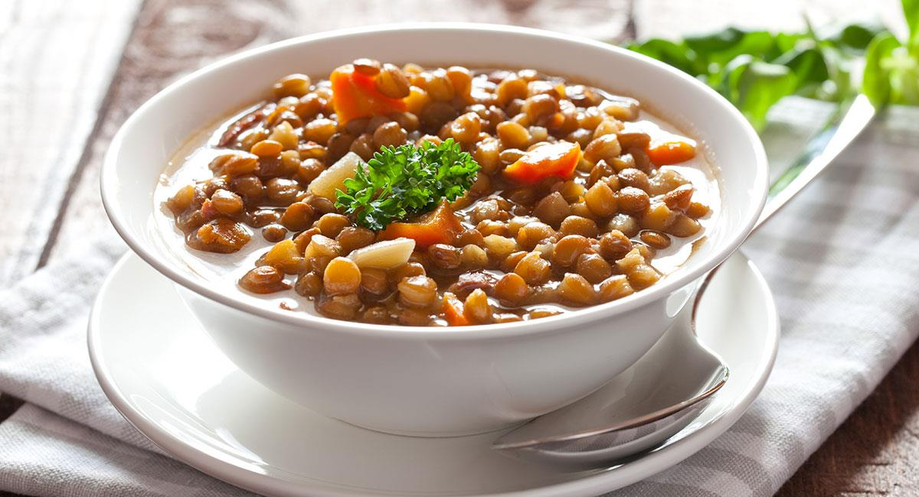 > 1 1/2 TAZA DE LENTEJAS. > 1 TAZA DE VERDURAS COCIDAS (ZANAHORIA, ZAPALLO, PIMIENTO Y COLIFLOR) > 2 PORCIONES DE CARNE DE VACUNO MOLIDA.(100 GR) |  |  | 1RA COLACIÓN
 |  |  | > FRUTA PICADA (1 PERA )

 |  |  | 2DA COLACIÓN

 |  |  | FRUTA PICADA CON 1 CUCHARADITA DE AVENA. (3 FRUTILLAS Y 1/2 PLÁTANO).

 | CENA
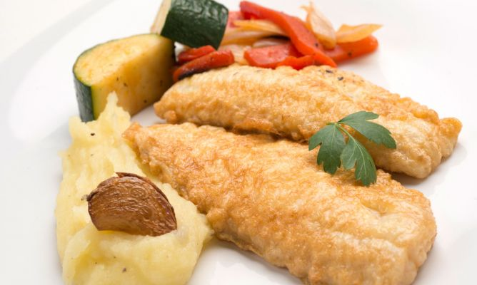 > PURE DE LECHE Y PAPAS > 1 PORCION DE PESCADO AL VAPOR > ENSALDA DE ZAPALLITO ITALIANO, BROCOLI, ZANAHORIA Y PIMIENTO ROJO.

ALIMENTACIÓN EN DÍA DE ENTRENAMIENTO

El día que Ud. Realice entrenamiento, debera añadir: > 1 Porción de alimento rico en carbohidratos en la colación AM. > Consumir 1/2 porción de Proteina adicional en la Cena.

COLACIÓN AM.

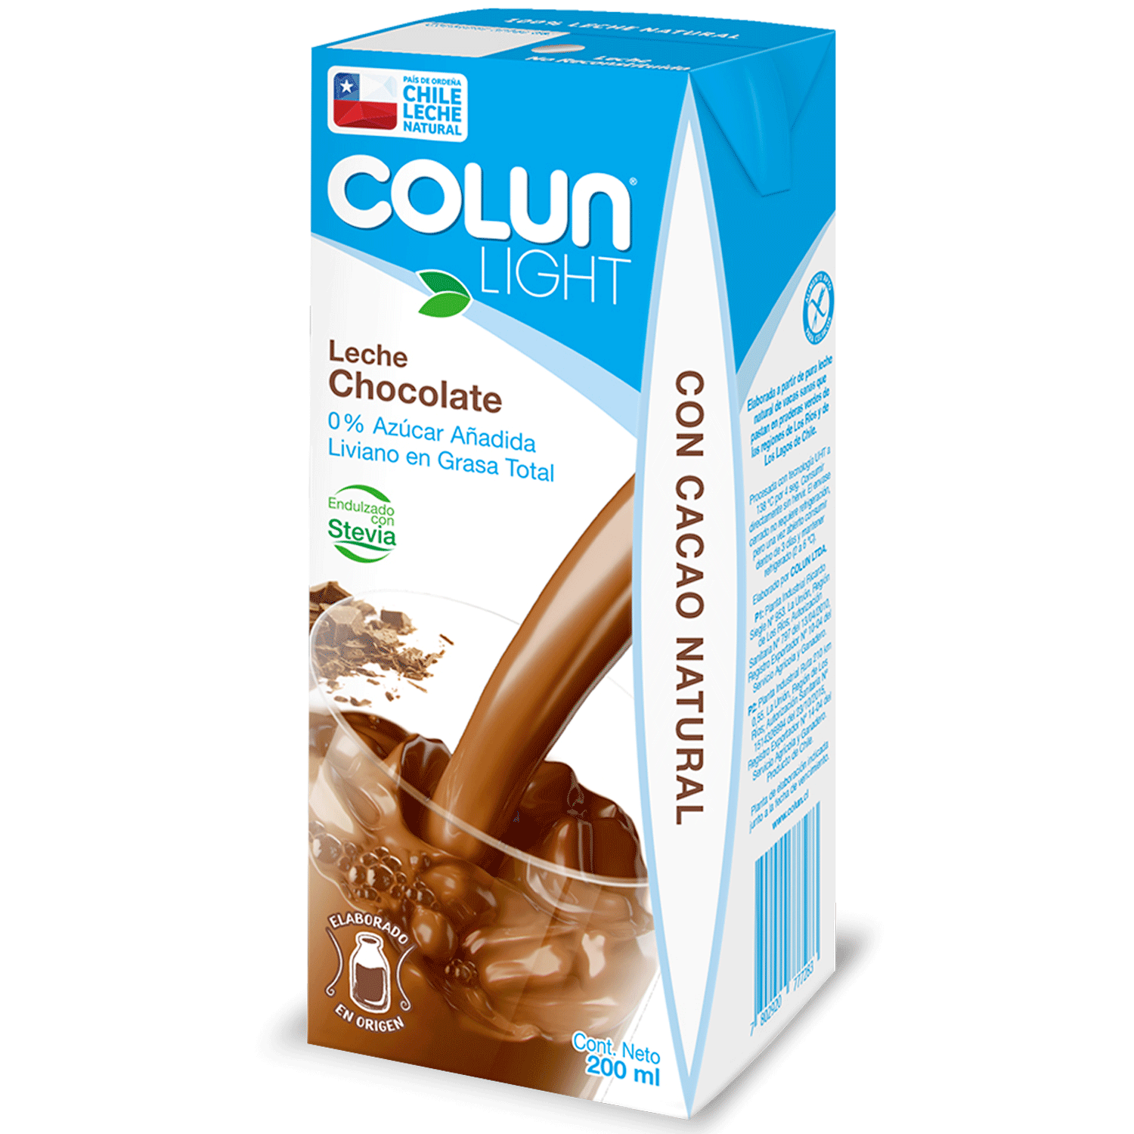 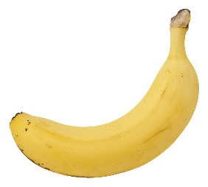 >1 VASO DE LECHE SABORIZADA. > 1 PLATANO.

CENA

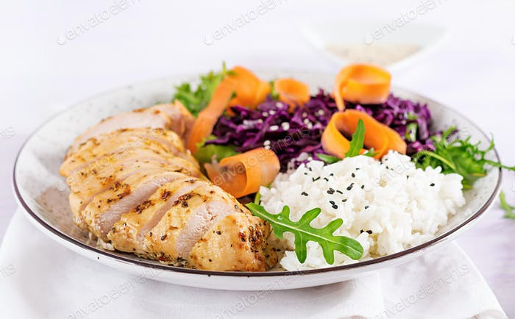 > 1 TAZA ARROZ PRIMAVERA (100 GR) > 1 PECHUGA DE POLLO (150 GR.) > ENSALADA DE COL MORADA Y TOMATE Y ZANAHORIA. (1 1/2 TAZA). > 2 CUCHARADAS DE ACEITE DE MARAVILLA U OLIVA

DÍA ENTRENAMIENTO
DISTRIBUCIÓN CALÓRICA: |  | 1627.81

DESAYUNO |  |  | 20% | HORA: 08:30 AM.
 |  |  |  |  |  |  | PREPARACION
 |  |  | Energía(kcal) | Proteínas (g) | HdeC disp (g) | Lípidos totales (g)
TOTAL PRACTICO: |  |  | 354.9 | 23.47 | 41.34 | 9.11
TOTAL TEORICO: |  |  | 325.6 | 15.35 | 43.85 | 9.87
COLACION 1 |  |  | 5% | HORA: 10:30 AM.
 |  |  |  |  |  |  | PREPARACION
 |  |  | Energía(kcal) | Proteínas (g) | HdeC disp (g) | Lípidos totales (g)
TOTAL PRACTICO: |  |  | 94.4 | 1.16 | 19.97 | 0.51
TOTAL TEORICO: |  |  | 81.4 | 3.84 | 10.96 | 2.47
ALMUERZO |  |  | 30% | HORA: 14:00 PM.
 |  |  |  |  |  |  | PREPARACION
 |  |  | Energía(kcal) | Proteínas (g) | HdeC disp (g) | Lípidos totales (g)
TOTAL PRACTICO: |  |  | 494.7 | 25.27 | 59.91 | 14.04
TOTAL TEORICO: |  |  | 488.3 | 23.02 | 65.7702 | 14.798295
COLACION 2 |  |  | 10% | HORA: 16:00 PM.
 |  |  |  |  |  |  | PREPARACION
 |  |  | Energía(kcal) | Proteínas (g) | HdeC disp (g) | Lípidos totales (g)
TOTAL PRACTICO: |  |  | 163.2 | 4.74 | 29.02 | 1.86
TOTAL TEORICO: |  |  | 162.781245 | 7.67 | 21.92 | 4.9
ONCE |  |  | 15% | HORA: 18:30 PM.
 |  |  |  |  |  |  | PREPARACION
 |  |  | Energía(kcal) | Proteínas (g) | HdeC disp (g) | Lípidos totales (g)
TOTAL PRACTICO: |  |  | 164.05 | 15.5 | 16.97 | 3.68
TOTAL TEORICO: |  |  | 244.1718675 | 11.509785 | 32.8851 | 7.4
CENA |  |  | 20% | HORA: 21:30 PM.
 |  |  |  |  |  |  | PREPARACION
 |  |  | Energía(kcal) | Proteínas (g) | HdeC disp (g) | Lípidos totales (g)
TOTAL PRACTICO: |  |  | 341.8 | 16.15 | 29.17 | 15.82
TOTAL TEORICO: |  |  | 325.6 | 15.34638 | 43.8468 | 9.86553

% ADECUACIÓN
VALORES |  |  | Energía(kcal) | Proteínas (g) | HdeC disp (g) | Lípidos totales (g)
TOTAL PRACTICO: |  |  | 1613.05 | 86.29 | 196.38 | 45.02
REQUERIMIENTOS |  |  | 3396.78 | 76.7319 | 219.234 | 49.32765
% ADECUACION: |  |  | 47.49 | 112.46 | 89.58 | 91.27

% ADECUACION
MACRONUTRIENTE | PRACTICO | REQUERIMIENTOS
ENERGIA | 100 | 47.49
PROTEINA | 100 | 112.46
CARBOHIDRATOS | 100 | 89.58
LIPIDOS | 100 | 91.27

